关系图
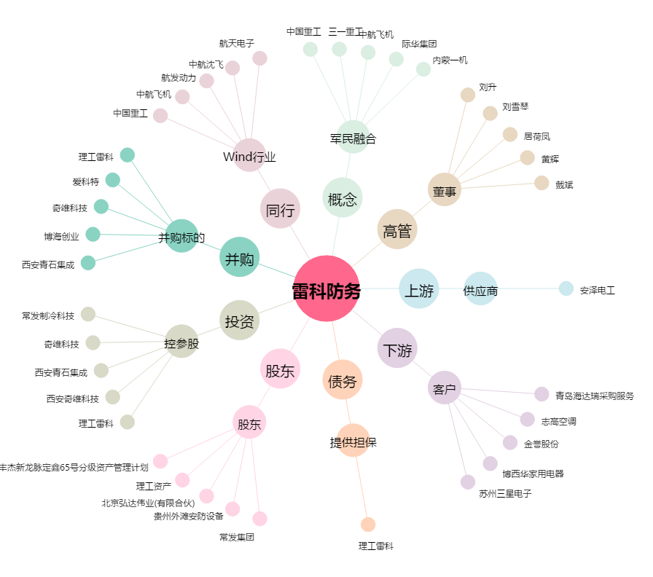
雷科防务[002413.SZ] - 关系概览图

